FORMATO CONDICIONAL
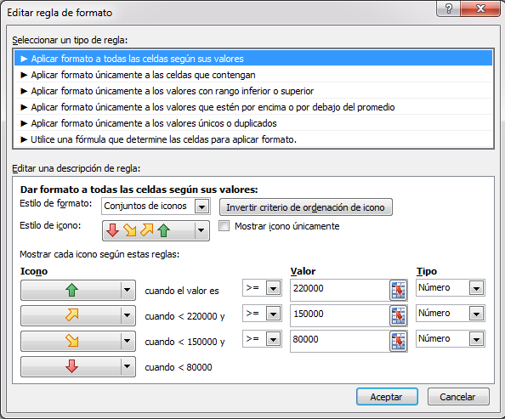
- Marque de color rojo los hoteles Decamerón, de color Verde los hoteles Mar Azul, de color azul los hoteles Las Orquídeas, de color Naranja los hoteles Toné, de color Morado los hoteles Finca Calarca. - Coloque en la columna Descuento un formato condicional conjunto de iconos (elegir la opcion que tiene cuatro iconos) ir a formato condicional - Administrar Reglas - Editar regla ordene la regla de la siguiente manera: verde cuando >=220000 amarillo arriba cuando <220000 y >=150000 amarillo abajo cuando <150000 y >=80000 rojo cuando <80000. - Ordene ascendentemente por descuento)

Nombre | Apellido | Destino | Sexo | Hotel | Transporte | Valor Destino | Descuento
David | Agudelo | Santa Marta | Masculino | Sol Caribe | Terrestre | $ 750,000 | $ 60,000
David | Agudelo | Nuqui | Masculino | Las Ballenas | Aéreo | $ 1,000,000 | $ 150,000
Marcela | Agudelo | Cartagena | Femenino | Decameron | Aéreo | $ 1,400,000 | $ 210,000
Juan | Agudelo | Amazonas | Masculino | El delfin rosado | Aéreo | $ 1,600,000 | $ 240,000
María | Aristizabal | Cartagena | Femenino | Costa del Sol | Terrestre | $ 550,000 | $ 44,000
Melissa | Aristizabal | San Andrés | Femenino | Toné | Aéreo | $ 850,000 | $ 127,500
Esteban | Aristizabal | San Andrés | Masculino | Mar Azul | Aéreo | $ 1,000,000 | $ 150,000
Melissa | Bisbal | Santa Marta | Femenino | Sol Caribe | Terrestre | $ 650,000 | $ 52,000
David | Bisbal | Cartagena | Masculino | Costa del Sol | Terrestre | $ 750,000 | $ 60,000
Carlos | Bisbal | Nuqui | Masculino | Sol y Mar | Aéreo | $ 950,000 | $ 142,500
Bibiana | Bisbal | San Andrés | Femenino | Mar Azul | Aéreo | $ 1,000,000 | $ 150,000
Andrés | Bisbal | San Andrés | Masculino | Mar Azul | Aéreo | $ 1,000,000 | $ 150,000
David | Bisbal | San Andrés | Masculino | Toné | Aéreo | $ 1,050,000 | $ 157,500
Juan | Bisbal | San Andrés | Masculino | Mar Azul | Aéreo | $ 1,200,000 | $ 180,000
Laura | Bisbal | Eje Cafetero | Femenino | Las Orquideas | Aéreo | $ 1,520,000 | $ 228,000
Mónica | Bisbal | Amazonas | Femenino | La Selva | Aéreo | $ 1,800,000 | $ 270,000
David | Civera | San Andrés | Masculino | Decameron | Aéreo | $ 1,500,000 | $ 225,000
Laura | Curiel | Santa Marta | Femenino | Hilton | Aéreo | $ 950,000 | $ 142,500
Carlos | Henao | Santa Marta | Masculino | Hilton | Aéreo | $ 850,000 | $ 127,500
David | Henao | San Andrés | Masculino | Toné | Aéreo | $ 900,000 | $ 135,000
Veronica | Henao | San Andrés | Femenino | Mar Azul | Aéreo | $ 1,200,000 | $ 180,000
Claudia | Lopera | Nuqui | Femenino | Sol y Mar | Aéreo | $ 1,200,000 | $ 180,000
David | López | Cartagena | Masculino | Costa del Sol | Terrestre | $ 650,000 | $ 52,000
David | López | Eje Cafetero | Masculino | Finca Calarca | Terrestre | $ 950,000 | $ 76,000
Angela | López | Nuqui | Femenino | Las Ballenas | Aéreo | $ 1,100,000 | $ 165,000
María | López | Cartagena | Femenino | Decameron | Aéreo | $ 1,200,000 | $ 180,000
David | López | San Andrés | Masculino | Mar Azul | Aéreo | $ 1,600,000 | $ 240,000
Shakira | Mebarak | Amazonas | Femenino | El delfin rosado | Terrestre | $ 600,000 | $ 48,000
Ricardo | Mebarak | Santa Marta | Masculino | Hilton | Aéreo | $ 1,000,000 | $ 150,000
Andrea | Mebarak | Cartagena | Femenino | Decameron | Aéreo | $ 1,350,000 | $ 202,500
Laura | Mebarak | Amazonas | Femenino | La Selva | Aéreo | $ 1,500,000 | $ 225,000
Pedro | Montoya | Cartagena | Masculino | Costa del Sol | Terrestre | $ 800,000 | $ 64,000
Juan | Montoya | San Andrés | Masculino | Decameron | Aéreo | $ 900,000 | $ 135,000
Ricardo | Montoya | San Andrés | Masculino | Toné | Aéreo | $ 950,000 | $ 142,500
Alberto | Montoya | Eje Cafetero | Masculino | Las Orquideas | Aéreo | $ 1,350,000 | $ 202,500
Daniela | Montoya | San Andrés | Femenino | Toné | Aéreo | $ 1,500,000 | $ 225,000
David | Montoya | San Andrés | Masculino | Decameron | Aéreo | $ 1,500,000 | $ 225,000
David | Montoya | Amazonas | Masculino | La Selva | Aéreo | $ 1,800,000 | $ 270,000
Bibiana | Moreno | Amazonas | Femenino | El delfin rosado | Terrestre | $ 800,000 | $ 64,000
Bibiana | Pérez | Eje Cafetero | Femenino | Finca Calarca | Terrestre | $ 600,000 | $ 48,000
Juan | Pérez | Santa Marta | Masculino | Sol Caribe | Terrestre | $ 600,000 | $ 48,000
Pedro | Pérez | Santa Marta | Masculino | Hilton | Terrestre | $ 800,000 | $ 64,000
Mario | Pérez | San Andrés | Masculino | Decameron | Aéreo | $ 900,000 | $ 135,000
Luisa | Pérez | Eje Cafetero | Femenino | Las Orquideas | Aéreo | $ 1,550,000 | $ 232,500
Alberto | Plaza | Santa Marta | Masculino | Hilton | Aéreo | $ 1,200,000 | $ 180,000
Laura | Tejada | Eje Cafetero | Femenino | Las Orquideas | Aéreo | $ 1,000,000 | $ 150,000
Melissa | Tejada | Cartagena | Femenino | Decameron | Aéreo | $ 1,652,000 | $ 247,800
Daniela | Valencia | Eje Cafetero | Femenino | Finca Calarca | Terrestre | $ 500,000 | $ 40,000
Jorge | Valencia | Nuqui | Masculino | Sol y Mar | Aéreo | $ 850,000 | $ 127,500

